EXP
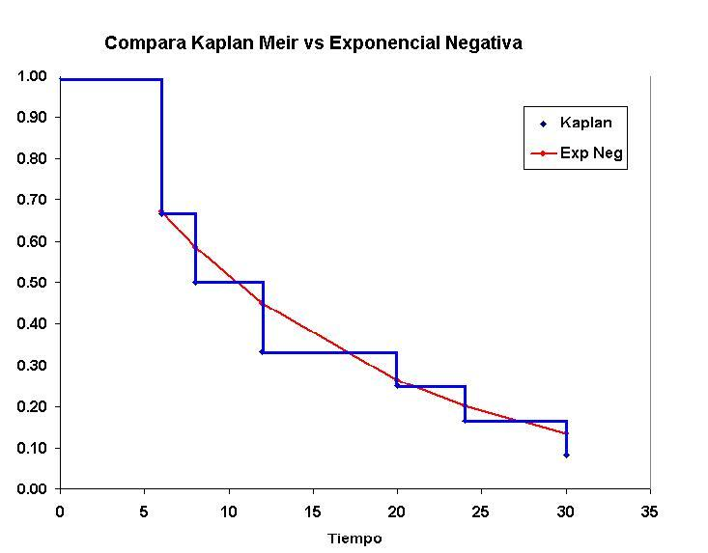

Sujeto | Tiempo | t | F(t) | S(t) | S(t) Kaplan
1 | 6 | 6 | 0.32967995396 | 0.67032004604 | 0.6666667
2 | 6 | 8 | 0.41335378049 | 0.58664621951 | 0.5000000
3 | 6 | 12 | 0.55067103588 | 0.44932896412 | 0.3333333
4 | 6 | 20 | 0.73640286188 | 0.26359713812 | 0.2500000
5 | 8 | 24 | 0.79810348201 | 0.20189651799 | 0.1666667
6 | 8 | 30 | 0.86466471676 | 0.13533528324 | 0.0833333
7 | 12 | 42 | 0.93918993737 | 0.060810062625 | 0.0000000
8 | 12
9 | 20
10 | 24
11 | 30
12 | 42

Lamda Est | 15

TAREA
TAREA
 | a) Utilice los datos de la siguiente table y realice el análisis de supervivencia por Kaplan Meier
 | b) Utilice los mismos datos y realice el análisis de supervivencia mediante ajuste de Exponencial Negativa
 | d) Compare ambos procedimientos

Sujeto | Tiempo
1 | 70
2 | 3 |  |  |  |  | Tiempo de Supervivencia | Sujetos vivos al inicio de t | Sujetos muertos durante t | P(t) |  |  |  |  |  |  |  | V(S(t)) | EE S(t) | Límte Inferior | Límte Superior
3 | 23 |  |  |  |  | t |  |  |  |  |  |  |  |  |  |  |  |  | 95% | 95%
4 | 25 |  |  |  |  | 1 | 20 | 1 | 0.95 | 0.95 | 0.05 | 0.05 | 0.05 | 0.05 | 0.00 | 0.00 | 0.00 | 0.05 | 0.85 | 1.00
5 | 9 |  |  |  |  | 3 | 19 | 2 | 0.89 | 0.85 | 0.15 | 0.10 | 0.11 | 0.16 | 0.01 | 0.01 | 0.01 | 0.08 | 0.69 | 1.00
6 | 57 |  |  |  |  | 4 | 17 | 2 | 0.88 | 0.75 | 0.25 | 0.10 | 0.12 | 0.29 | 0.01 | 0.02 | 0.01 | 0.10 | 0.56 | 0.94
7 | 4 |  |  |  |  | 5 | 15 | 1 | 0.93 | 0.70 | 0.30 | 0.05 | 0.07 | 0.36 | 0.00 | 0.02 | 0.01 | 0.10 | 0.50 | 0.90
8 | 4 |  |  |  |  | 7 | 14 | 1 | 0.93 | 0.65 | 0.35 | 0.05 | 0.07 | 0.43 | 0.01 | 0.03 | 0.01 | 0.11 | 0.44 | 0.86
9 | 13 |  |  |  |  | 9 | 13 | 2 | 0.85 | 0.55 | 0.45 | 0.10 | 0.15 | 0.60 | 0.01 | 0.04 | 0.01 | 0.11 | 0.33 | 0.77
10 | 23 |  |  |  |  | 11 | 11 | 1 | 0.91 | 0.50 | 0.50 | 0.05 | 0.09 | 0.69 | 0.01 | 0.05 | 0.01 | 0.11 | 0.28 | 0.72
11 | 33 |  |  |  |  | 13 | 10 | 1 | 0.90 | 0.45 | 0.55 | 0.05 | 0.10 | 0.80 | 0.01 | 0.06 | 0.01 | 0.11 | 0.23 | 0.67
12 | 9 |  |  |  |  | 23 | 9 | 2 | 0.78 | 0.35 | 0.65 | 0.10 | 0.22 | 1.05 | 0.03 | 0.09 | 0.01 | 0.11 | 0.14 | 0.56
13 | 1 |  |  |  |  | 25 | 7 | 1 | 0.86 | 0.30 | 0.70 | 0.05 | 0.14 | 1.20 | 0.02 | 0.12 | 0.01 | 0.10 | 0.10 | 0.50
14 | 27 |  |  |  |  | 27 | 6 | 1 | 0.83 | 0.25 | 0.75 | 0.05 | 0.17 | 1.39 | 0.03 | 0.15 | 0.01 | 0.10 | 0.06 | 0.44
15 | 3 |  |  |  |  | 33 | 5 | 1 | 0.80 | 0.20 | 0.80 | 0.05 | 0.20 | 1.61 | 0.05 | 0.20 | 0.01 | 0.09 | 0.02 | 0.38
16 | 5 |  |  |  |  | 40 | 4 | 1 | 0.75 | 0.15 | 0.85 | 0.05 | 0.25 | 1.90 | 0.08 | 0.28 | 0.01 | 0.08 | 0.00 | 0.31
17 | 46 |  |  |  |  | 46 | 3 | 1 | 0.67 | 0.10 | 0.90 | 0.05 | 0.33 | 2.30 | 0.17 | 0.45 | 0.00 | 0.07 | 0.00 | 0.23
18 | 40 |  |  |  |  | 57 | 2 | 1 | 0.50 | 0.05 | 0.95 | 0.05 | 0.50 | 3.00 | 0.50 | 0.95 | 0.00 | 0.05 | 0.00 | 0.15
19 | 7 |  |  |  |  | 70 | 1 | 1 | 0.00 | 0.00 | 1.00 | 0.05 | 1.00
20 | 11 |  |  |  |  |  | Total Sujetos | 20

 |  | 13 | 1 | Lambda | 20.65 | Tiempo de Supervivencia |  |  |  | Exp - Meier
 |  | 2 | 3 |  |  | t |  | Exp. | Meier
 |  | 15 | 3 |  |  | 1 | 0.05 | 0.95 | 0.95 | 0.00
 |  | 7 | 4 |  |  | 3 | 0.14 | 0.86 | 0.85 | 0.01
 |  | 8 | 4 |  |  | 4 | 0.18 | 0.82 | 0.75 | 0.07
 |  | 16 | 5 |  |  | 5 | 0.22 | 0.78 | 0.7 | 0.08
 |  | 19 | 7 |  |  | 7 | 0.29 | 0.71 | 0.65 | 0.06
 |  | 5 | 9 |  |  | 9 | 0.35 | 0.65 | 0.55 | 0.10
 |  | 12 | 9 |  |  | 11 | 0.41 | 0.59 | 0.5 | 0.09
 |  | 20 | 11 |  |  | 13 | 0.47 | 0.53 | 0.45 | 0.08
 |  | 9 | 13 |  |  | 23 | 0.67 | 0.33 | 0.35 | -0.02
 |  | 3 | 23 |  |  | 25 | 0.70 | 0.30 | 0.3 | 0.00
 |  | 10 | 23 |  |  | 27 | 0.73 | 0.27 | 0.25 | 0.02
 |  | 4 | 25 |  |  | 33 | 0.80 | 0.20 | 0.2 | 0.00
 |  | 14 | 27 |  |  | 40 | 0.86 | 0.14 | 0.15 | -0.01
 |  | 11 | 33 |  |  | 46 | 0.89 | 0.11 | 0.1 | 0.01
 |  | 18 | 40 |  |  | 57 | 0.94 | 0.06 | 0.05 | 0.01
 |  | 17 | 46 |  |  | 70 | 0.97 | 0.03 | 0 | 0.03
 |  | 6 | 57
 |  | 1 | 70

